상품제안서
엔보우 스마트에어클린S 프리미엄 미니 공기청정기 [인쇄무료] | 상품코드: F16648

 |  |  |  |  |  |  | 02-412-0044 | www.easy1.co.kr
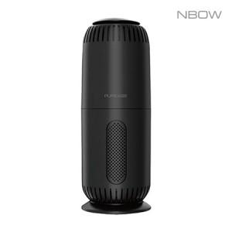

【상세/제작정보】

【인쇄/포장옵션】 | 레이저 / 포장지포장

【공급단가】 | 수량 | 100~ | 300~ | 500~ | 1,000~ | 3,000~
*VAT별도 | 단가 | 18,200원 | 17,100원 | 16,700원 | 16,200원 | 15,900원

【상품 URL】 | http://www.easy1.co.kr/src/goods_detail.php?gdno=16648

